Накладная-№3
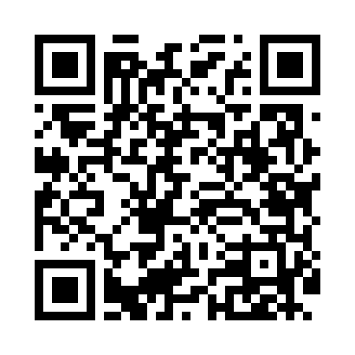
Номер товарно-транспортной накладной: |  |  | Торговый представитель: Amriyev Muhammad
Поставщик: Toshkent falcon fly 2 |  |  | Телефон торгового представителя: +998972880505
Дата отгрузки: 09.10.2025 |  |  | Контрагент: """" Klient
Дата консигнации: |  |  | Адрес:
Доставщик: |  |  | Телефон:
Телефон доставщика:
Время заказа: 09.10.2025 09:49:10
№ | Штрих-код | Название товаров (работ,услуг) | Количество | Количество в кейсе | Цена | Сумма
 |  |  | 50 |  |  | 139.6
1 | 6901234190212 | Бамбукли ликоб 30x30x2.5 см DB-19-21 | 4 | 4 шт. | 4.60 | 18.40
2 | 6988011013902 | Бамбукли ликоб 36x24x1.5 см DB-13-90 | 4 | 4 шт. | 3 | 12
3 | 6988011013711 | Бамбукли ликоб 33*16*1.5 см DB-13-71 | 4 | 4 шт. | 1.90 | 7.60
4 | 6901234190120 | Доска деревянная для чак-чука, 30×1.5 см, DB- 19-12 | 4 | 4 шт. | 3.20 | 12.80
5 | 6988011013810 | Бамбукли ликоб 45x15x1.5 см DB-13-81 | 4 | 4 шт. | 2.50 | 10
6 | 6901234190199 | Ёгоч Доска 2.5 30*20 DB-19-19 | 4 | 4 шт. | 3.70 | 14.80
7 | 6988011013728 | Бамбукли ликоб 49x18x1.5 см DB-13-72 | 4 | 4 шт. | 3 | 12
8 | 6921525602545 | Қаҳва қайнатиш учун турка 9 см DB-25-4 | 2 | 2 шт. | 2.90 | 5.80
9 | 6921525602538 | Қаҳва қайнатиш учун турка 11 см DB-25-3 | 2 | 2 шт. | 3.20 | 6.40
10 | 6805019698668 | Коврики напольные для ванной комнаты 39*70 DB -98-66 | 4 | 4 шт. | 2.30 | 9.20
11 | 6805019698736 | Коврик для ванны, 44×75 см, DB-98-73 | 4 | 4 шт. | 3.20 | 12.80
12 | 6805019698750 | Коврик для ванны, 40×70 см, DB-98-75 | 4 | 4 шт. | 3.10 | 12.40
13 | 2102373098177 | Коврики напольные для ванной комнаты 537 45*7 5 DB-98-17 | 6 | 6 шт. | 0.90 | 5.40
Итого: 139.6$|->UZS: 1,745,000.00

